New Text Document
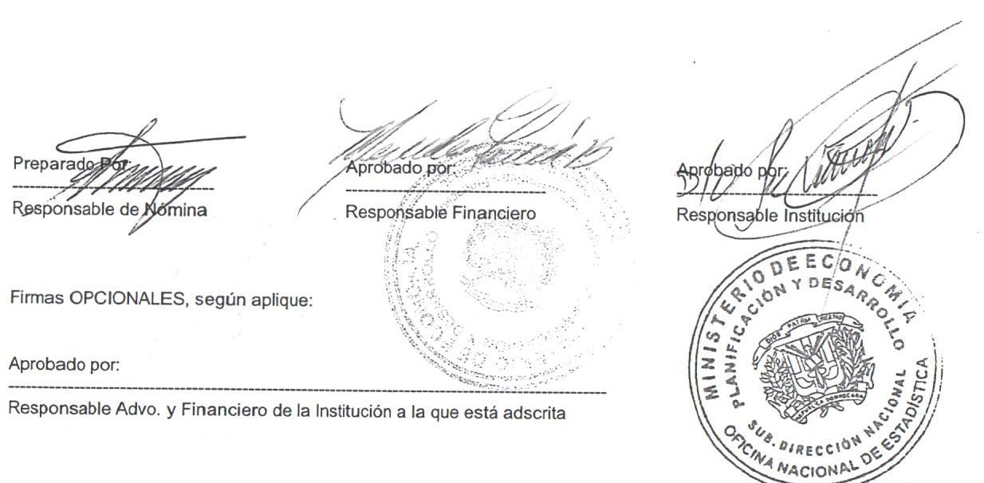


MINISTERIO DE ECONOMÍA, PLANIFICACIÓN Y DESARROLLO
OFICINA NACIONAL DE ESTADÍSTICA
Santo Domingo, República Dominicana
Nomina de Empleados Contratados
Mes de julio 2018
Nombre | Cargo | Fecha de Inicio | Fecha Termino | Sueldo Bruto | AFP | ISR | SFS | Otros Desc. | Total Desc. | Neto

DIVISION DE COMPRAS Y CONTRATACIONES- ONE
YOMARYS JIMENEZ GONZALEZ | SECRETARIA | 2018-05-01 | 2018-10-31 | 32,000.00 | 918.40 | 0.00 | 972.80 | 0.00 | 1,891.20 | 30,108.80
WENDY YOKASTA CABRERA CONTRERAS | ANALISTA | 2018-06-01 | 2018-11-30 | 50,000.00 | 1,435.00 | 1,854.00 | 1,520.00 | 0.00 | 4,809.00 | 45,191.00
Subtotal | 2 |  |  | 82,000.00 | 2,353.40 | 1,854.00 | 2,492.80 | 0.00 | 6,700.20 | 75,299.80

DEPARTAMENTO DE ESTADISTICAS DEMOGRAFICAS, SOCIALES Y CULTURALES- ONE
LUIS GUILLERMO SUED BAEZ | DIGITADOR | 2018-01-01 | 2018-12-31 | 20,000.00 | 574.00 | 0.00 | 608.00 | 0.00 | 1,182.00 | 18,818.00
Subtotal | 1 |  |  | 20,000.00 | 574.00 | 0.00 | 608.00 | 0.00 | 1,182.00 | 18,818.00

DIVISIÓN DE ESTADISTICAS DEMOGRAFICAS Y SOCIALES- ONE
HOCHI CAROLINA KEPPIS MARCHENA | TECNICO | 2018-01-01 | 2018-12-31 | 25,500.00 | 731.85 | 0.00 | 775.20 | 0.00 | 1,507.05 | 23,992.95
Subtotal | 1 |  |  | 25,500.00 | 731.85 | 0.00 | 775.20 | 0.00 | 1,507.05 | 23,992.95

DEPARTAMENTO DE METODOLOGIA E INVESTIGACIONES- ONE
CATHERINE CLARIMAR ACOSTA LOPEZ | ANALISTA | 2018-05-01 | 2018-10-31 | 37,000.00 | 1,061.90 | 19.25 | 1,124.80 | 0.00 | 2,205.95 | 34,794.05
MERY ANYELINA SANTANA HEREDIA | ANALISTA | 2018-05-01 | 2018-10-31 | 37,000.00 | 1,061.90 | 19.25 | 1,124.80 | 0.00 | 2,205.95 | 34,794.05
Subtotal | 2 |  |  | 74,000.00 | 2,123.80 | 38.50 | 2,249.60 | 0.00 | 4,411.90 | 69,588.10

DIVISION DE OFICINAS TERRITORIALES- ONE
ALBA PATRICIA JONES NADAL | AUXILIAR | 2018-04-01 | 2018-09-30 | 40,000.00 | 1,148.00 | 442.65 | 1,216.00 | 0.00 | 2,806.65 | 37,193.35
Subtotal | 1 |  |  | 40,000.00 | 1,148.00 | 442.65 | 1,216.00 | 0.00 | 2,806.65 | 37,193.35

DEPARTAMENTO DE CARTOGRAFIA- ONE
MARIO EMILIO FERNANDEZ CEPEDA | ENCARGADO | 2028-06-01 | 2018-11-30 | 100,000.00 | 2,870.00 | 12,105.37 | 3,040.00 | 0.00 | 18,015.37 | 81,984.63
Subtotal | 1 |  |  | 100,000.00 | 2,870.00 | 12,105.37 | 3,040.00 | 0.00 | 18,015.37 | 81,984.63

Total Contratados: | 8 |  |  | 341,500.00 | 9,801.05 | 14,440.52 | 10,381.60 | 0.00 | 34,623.17 | 306,876.83

